Sheet1
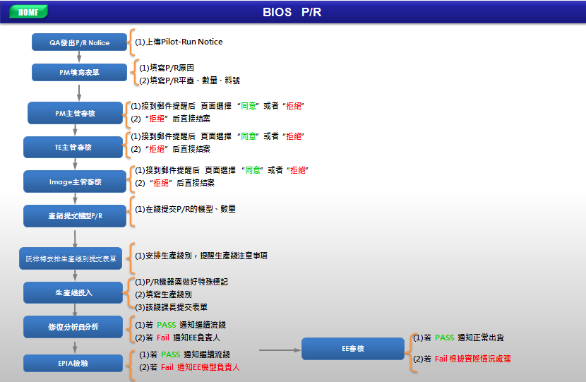

目前作業方式： | Pilot-Run Notice | P/R Mail
1, P/R 信息來自： 軟件質保課工程師提供的Pilot-Run Notice Word文件 ，如右邊P/R WordWord文件
2, PM機型負責人根據QA提供的 Pilot-Run Notice信息 發出P/R郵件通知產銷安排機型P/R
3,產銷根據PM發的P/R信息提供機型\數量,出貨日期 通知阮祥梅 安排綫体生產
3, 阮祥梅郵件通知產綫做好相應標識再投入生產
4,產綫領班投入后郵件通知“以下追踪已在 FAXX线投入 XX色流程卡打“X”记号，请后制成追踪 谢谢！！”
5,修復分析員分析后郵件通知“以下追踪已在 FAXX线投入 XX色流程卡打“X”记号,追踪过程中未发现不良，追踪Pass”， 發現不良及時聯係EE機型負責人
6, EPIA人員抽檢后郵件通知“EPIA检验XX台（5CGXXXXXXX）PC********Y这笔机器未发现不良，请知悉！” 發現不良及時聯係EE機型負責人
7，若PASS EE機型負責人 郵件通知 正常出貨，若Fail 分析原因,解決問題，再次P/R

改善后作業方式：
1, 軟件質保課工程師在綫選擇PR機型，上傳 Pilot-Run Notice Word文件，提交表單。 系統自動發送郵件通知Manger數據庫表中主管及Employee數據庫表中所有的機型負責人
2, PM收到系統PR通知郵件后，填寫P/R原因、平臺、數量、料號 ,提交表單 系統自動發送郵件通知Manger數據庫表中主管及Employee數據庫表中所有的機型負責人
3,PM主管 接到郵件提醒后 頁面選擇 “同意”或者“拒絕” 系統自動發送郵件通知Manger數據庫表中主管及Employee數據庫表中所有的機型負責人
4,TE主管 接到郵件提醒后 頁面選擇 “同意”或者“拒絕” 系統自動發送郵件通知Manger數據庫表中主管及Employee數據庫表中所有的機型負責人
5,Image主管 接到郵件提醒后 頁面選擇 “同意”或者“拒絕” 系統自動發送郵件通知Manger數據庫表中主管及Employee數據庫表中所有的機型負責人
6,產銷 根據PM提供的資訊安排機型 系統自動發送郵件通知Manger數據庫表中主管及Employee數據庫表中所有的機型負責人
7, 生產線排單管理 在綫提交 生產綫別 及其他注意事項，如增加標識等 系統自動發送郵件通知Manger數據庫表中主管及Employee數據庫表中所有的機型負責人
8,生產綫主管 提交 流程卡顔色及 標記 告知后段人員注意 系統自動發送郵件通知Manger數據庫表中主管及Employee數據庫表中所有的機型負責人
9,修復分析員 分析后在綫提交PASS報告或者Fail報告 系統自動發送郵件通知Manger數據庫表中主管及Employee數據庫表中所有的機型負責人
10,EPIA 檢驗后在綫提交PASS報告或者Fail報告 系統自動發送郵件通知Manger數據庫表中主管及Employee數據庫表中所有的機型負責人
11,EE機型負責人：若PASS通知正常流綫，若Fail與其他相關單位共同分析后解決問題，PM安排再次P/R 系統自動發送郵件通知Manger數據庫表中主管及Employee數據庫表中所有的機型負責人

